상품제안서
에르메스 오도렌지 베르테 헤어&바디 5종세트 (쇼핑백포함) | 상품코드: S39153

 |  | 02-713-8555 | www.synergygift.co.kr
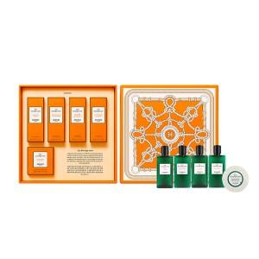

【상세/제작정보】 | <p><span style="font-size: 12pt;">고객센터로 가격 문의해주세요!</span>&nbsp;</p>

【인쇄/포장옵션】 | / 에르메스 쇼핑백

【공급단가】 | 수량
*VAT별도 | 단가

【상품 URL】 | https://www.synergygift.co.kr:443/src/goods_detail.php?gdno=39153

